Shaefer model
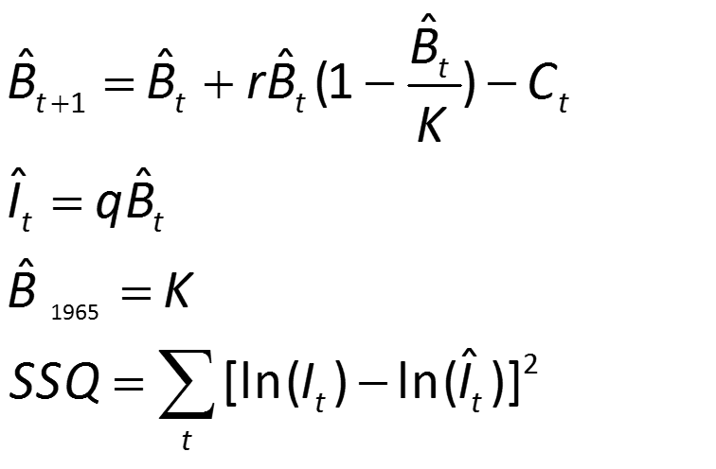
Schaefer model
Parameters |  |  | MSY | 3389.120598
r | 0.74420445111 | 0.74420445111 | Bmsy | 36432.145419
K | 18216.07271 | 18216.07271 | Umsy | 1355.6482392
q | 3.8734568148
SSQ | 3.414

Year | Catch | Effort | Bt | qt | CPUE.Estimada | CPUE observado | error
2013 | 5318 | 106685 | 18216 | 3.8734568148 | 70559 | 106685 | 0.171 | 1.00
2014 | 4163 | 32841 | 12898 | 3.8734568148 | 49960 | 32841 | 0.176 | 0.71
2015 | 7547 | 21973 | 11537 | 3.8734568148 | 44689 | 21973 | 0.504 | 0.63
Trends Biomass and Index
2013 | 106685 | 70559
2014 | 32841 | 49960
2015 | 21973 | 44689
2016 | 44923 | 27650
2017 | 35346 | 20421
2018 | 24805 | 16295
2019 | 6568 | 23092
2020 |  | 29416
2021 | 58922 | 35058
2016 | 5097 | 44923 | 7138 | 3.8734568148 | 27650 | 44923 | 0.236 | 0.39
2017 | 3853 | 35346 | 5272 | 3.8734568148 | 20421 | 35346 | 0.301 | 0.29
2018 | 653 | 24805 | 4207 | 3.8734568148 | 16295 | 24805 | 0.177 | 0.23
2019 | 1352 | 6568 | 5962 | 3.8734568148 | 23092 | 6568 | 1.581 | 0.33
2020 | 1839 |  | 7594 | 3.8734568148 | 29416 | 0 |  | 0.42
2021 | 4488 | 58922 | 9051 | 3.8734568148 | 35058 | 58922 | 0.270 | 0.50
 |  |  | 7952 | 3.8734568148 | 30801 | 0 | #NUM! | 0.44

